Лист1
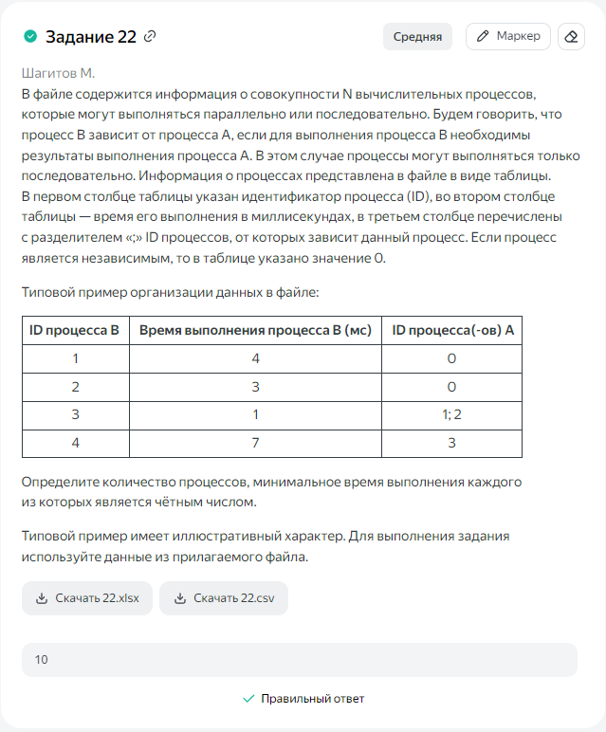
ID процесса B | Время выполнения процесса B (мс) | ID процессов A
0 | 0 | 0 | 0 | 0 | 0 | 0
1 | 53 | 0 | 0 | 0 | 0 | 53
2 | 82 | 1 | 0 | 0 | 53 | 135
3 | 79 | 1 | 2 | 0 | 135 | 214
4 | 64 | 1 | 2 | 3 | 214 | 278
5 | 86 | 1 | 2 | 3 | 214 | 300
6 | 90 | 1 | 3 | 4 | 278 | 368
7 | 75 | 2 | 3 | 5 | 300 | 375
8 | 68 | 3 | 5 | 7 | 375 | 443
9 | 41 | 3 | 4 | 8 | 443 | 484
10 | 25 | 5 | 6 | 7 | 375 | 400
11 | 31 | 4 | 7 | 9 | 484 | 515
12 | 19 | 4 | 6 | 7 | 375 | 394
13 | 85 | 3 | 4 | 11 | 515 | 600
14 | 74 | 3 | 9 | 10 | 484 | 558
15 | 28 | 7 | 11 | 12 | 515 | 543
16 | 22 | 11 | 12 | 13 | 600 | 622
17 | 27 | 4 | 5 | 14 | 558 | 585

